상품제안서
주문제작 캐릭터 주방용 수세미 | 상품코드: S45869

 |  |  |  |  |  |  | 02-713-8555 | www.synergygift.co.kr
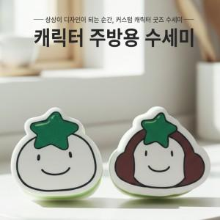

【상세/제작정보】 | <p><span style="font-size: 14pt;">제품 </span><span style="font-size: 18.6667px;">기본</span><span style="font-size: 18.6667px;">&nbsp;</span><span style="font-size: 14pt;">​</span><span style="font-size: 14pt;">사이즈 10*10*4cm 이내</span></p>

【인쇄/포장옵션】 | 풀칼라 / OPP(비닐)

【공급단가】 | 수량 | 1,000~ | 3,000~ | 5,000~ | 10,000~ | 30,000~
*VAT별도 | 단가 | 845원 | 735원 | 665원 | 620원 | 605원

【상품 URL】 | https://www.synergygift.co.kr:443/src/goods_detail.php?gdno=45869

